Plan1
PROVA EXCEL
NOME ALUNO (A): |  | _________________________________________________________________
TURMA: |  | __________________________ |  |  |  |  | NOTA:

Gráfico de Pizza
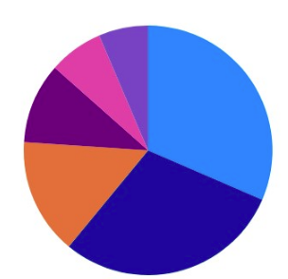
PLANILHA 01 |  |  |  | PLANILHA 03
Gastos fixos |  | Vencimento | Valor | Folha de Pagamento
Básico | Telefone | 2020-01-01 | R$ 80.00 | Funcionários | Salário | Desconto INSS | Valor do INSS | Salário Líquido
 | Luz | 2020-02-05 | R$ 123.00 | João | R$ 1,500.00 | 8%
 | Água | 2020-02-10 | R$ 25.00 | Ricardo | R$ 3,500.00 | 9%
Educação | Escola | 2020-02-15 | R$ 358.00 | Paulo | R$ 5,500.00 | 11%
Saúde | Plano de saúde | 2020-03-20 | R$ 137.00 | Maria | R$ 1,860.00 | 8%
Moradia | Aluguél | 2020-03-30 | R$ 800.00 | José | R$ 3,580.00 | 9%
 | Condomínio | 2020-03-31 | R$ 125.25 | Marcos | R$ 6,800.00 | 11%
Gráfico de Coluna
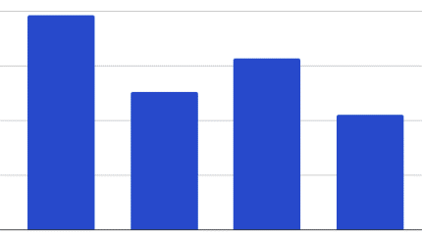
Soma das Despesas
Média Despesas
Maior Despesa
Menor Despesa

Gráfico de Rosca

PLANILHA 02
MODA BELLA
Dolar Comercial | R$ 4.91

Pruduto | Preço em Dólar(U$) | Preço em Reais (R$)
CALÇA | $32.00
BERMUDA | $15.00
CAMISA | $25.00
BONÉ | $18.00
Dolar Comercial * Preço em Dolar

